Hoja 1
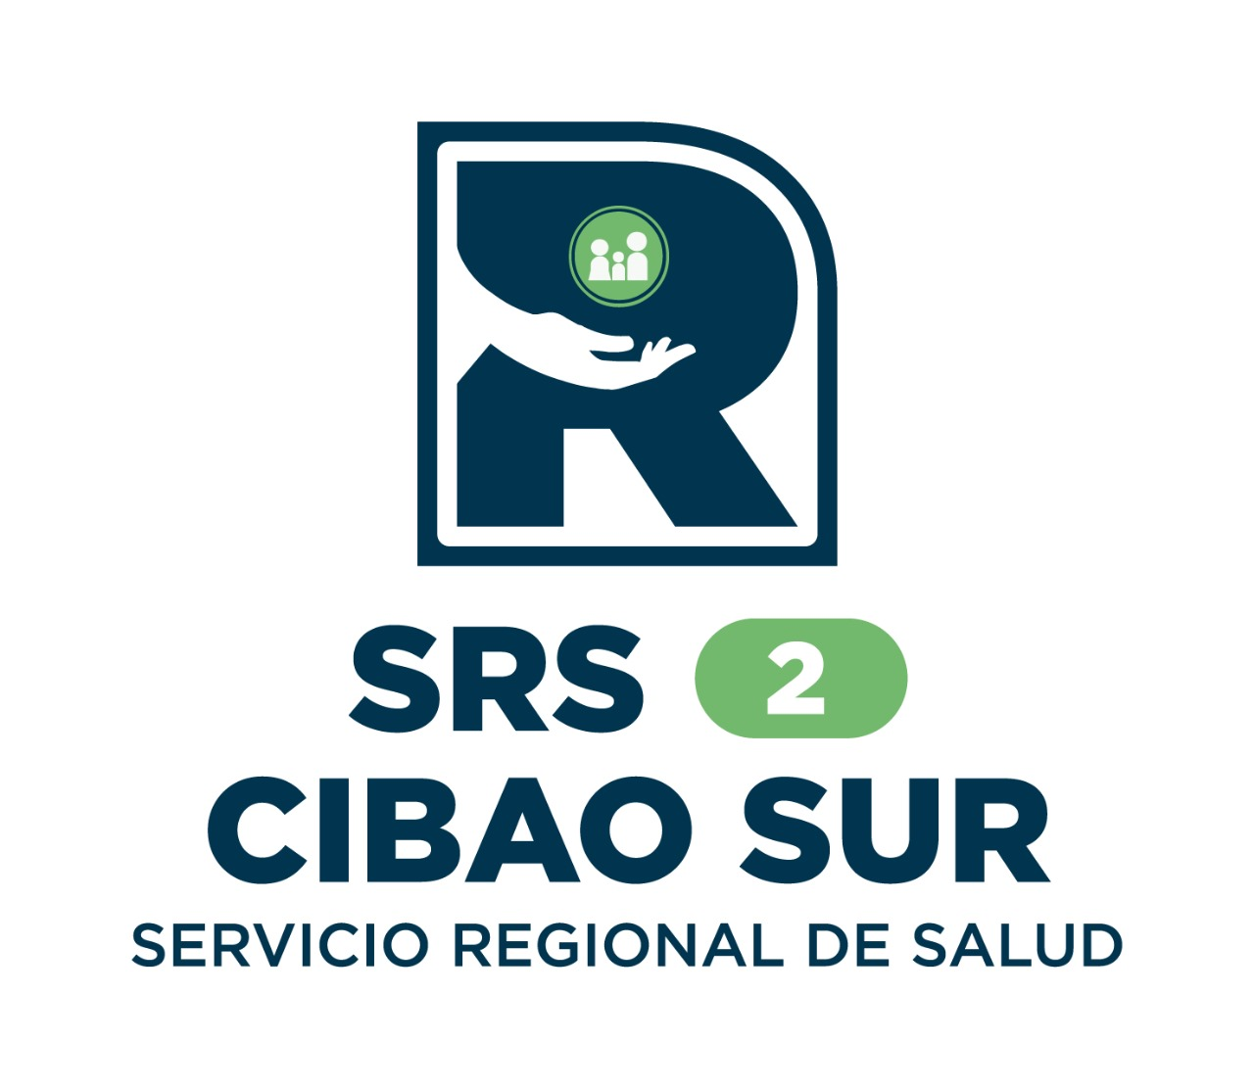
SERVICIO REGIONAL DE SALUD CIBAO SUR

SISTEMA 311 (QUEJAS, DENUNCIAS, RECLAMACIONES Y SUGERENCIAS)
Informe Estadistico trimestre enero-marzo 2025

TIPOS | CASOS | RESUELTOS | PENDIENTES
Quejas | 2 | 2 | 0
Denuncias | 0 | 0 | 0
Reclamaciones | 0 | 0 | 0
Sugerencias | 0 | 0 | 0
Total | 2 | 2 | 0

 |  | Licda. Mayra Galán Quezada Responsable Oficina de Acceso a la Informacion
 |  | Responsable Oficina de Acceso la Informacion

